상품제안서
라온 메탈캡 그린티 보틀500ml (트라이탄) | 상품코드: F15569

 |  |  | 02-412-0044 | www.easy1.co.kr
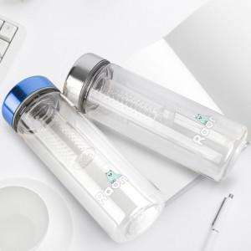

【상세/제작정보】 | <a href="http://www.raoni.kr/">http://www.raoni.kr/</a> https://<a href="http://www.raon-store.com/">www.raon-store.com/</a>

【인쇄/포장옵션】 | / 시판박스

【공급단가】 | 수량 | 1~
*VAT별도 | 단가 | 7,200원

【상품 URL】 | https://easy1.co.kr:443/src/goods_detail.php?gdno=15569

